1
 |  | 嵌入式linux |  |  |  |  |  |  |  |  |  |  |  |  |  |  |  | FreeRTOS 实时轻量级 |  |  |  |  |  |  |  |  |  |  | linux应用范围广泛
 |  |  |  | 操作系统(平台) |  |  |  |  |  |  |  | 嵌入式操作系统 |  |  |  |  |  |  |  |  |  |  |  |  |  |  |  |  | 嵌入式
 |  |  |  |  |  |  |  |  |  |  |  |  |  |  |  |  |  | Linux 功能强大 |  |  |  |  |  |  |  |  |  |  | 互联网 服务器部署
 |  | 课程分为 |  |  |  |  |  |  |  |  |  |  |  |  |  |  |  |  |  |  |  |  |  |  |  |  |  |  | AI 大数据
 |  |  |  | 系统编程
 |  |  |  | 驱动移植 |  |  |  |  |  |  | linux学习方法
 |  |  |  | 扩展 |  |  |  |  |  |  |  | 和windows 开发不同 用命令操作计算机
 |  |  |  |  |  |  |  |  |  |  |  | 内容多 重点 难点
 |  |  |  |  |  |  |  |  |  |  |  | 方法
 |  |  |  |  |  |  |  |  |  |  |  |  | 上课代码 + 课堂笔记 + 作业 |  |  |  |  |  |  |  |  |  |  |  |  |  | 坚持不懈
 |  |  |  |  |  |  |  |  |  |  |  |  | 要写 |  |  |  |  | 整理文档 |  |  |  |  |  | 扩展
 |  |  |  |  |  |  |  |  |  |  |  |  | 理解掌握 |  |  |  |  | 才能记住 |  |  |  |  |  | 检验
 |  |  |  |  |  |  |  |  |  |  |  |  | 多写几遍 |  |  |  |  |  |  |  |  |  |  | 讲解

 |  | 1.系统编程
 |  | 主要内容
 |  | 1) 使用linux平台做开发
 |  |  |  | shell命令 gcc make
 |  | 2)linux系统编程
 |  |  |  | 文件io |  |  |  |  | 一切皆文件
 |  |  |  | 进程和线程
 |  |  |  | 网络编程
 |  |  |  | 库的应用 开源生态
 |  | 3)项目
 |  |  |  | 物联网远程监控 |  |  |  |  |  | 数据采集设备控制视频监控拍照浏览数据存储等等…

 |  | 2.驱动移植

 |  | 今天主要内容

 |  | 1.linux快速入门

 |  | 2.文件目录操作命令

 |  | 3.vi编辑器

 |  | 1.linux快速入门

 |  |  |  | unix操作系统 古老 经典 c语言 |  |  |  |  |  |  |  |  |  |  |  | c语言之父 |  |  |  | 70年代 开发一举成名
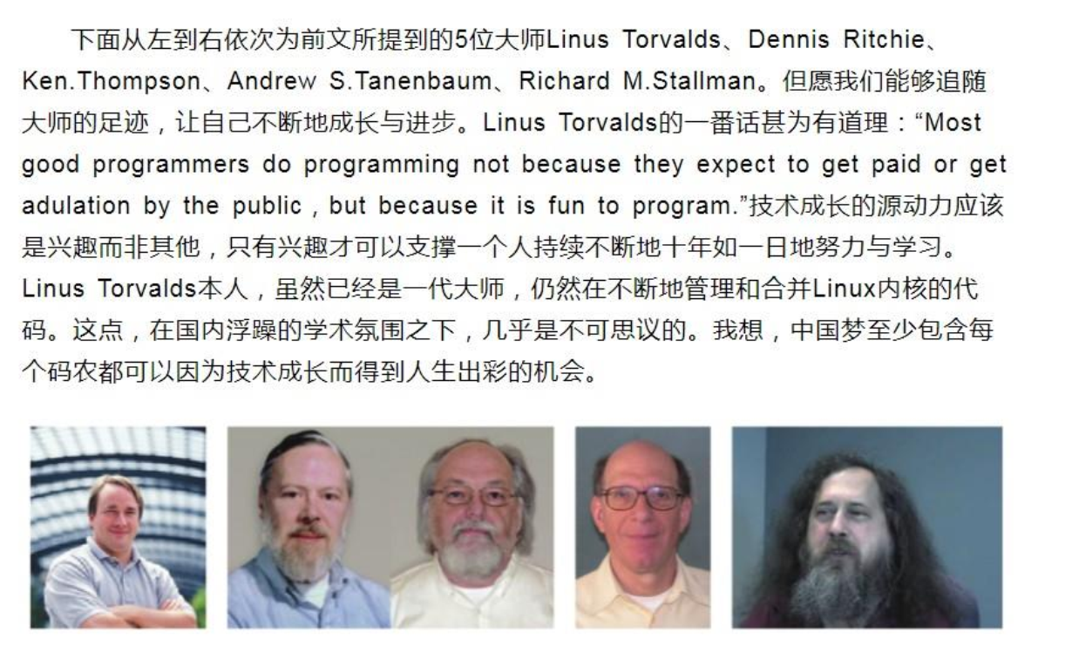

 |  |  |  |  |  |  |  |  |  |  |  |  |  |  |  |  |  |  |  |  |  |  |  |  |  |  |  | unix商业版 收费闭源

 |  |  |  |  |  |  |  |  |  |  |  |  |  |  |  |  |  |  |  |  |  |  |  |  |  |  |  | minux 迷你unix 大学研究

 |  |  |  |  |  |  |  |  |  |  |  |  |  |  |  |  |  |  |  |  |  |  |  |  |  |  |  | linus 自己写一个操作系统内核
 |  |  |  |  |  |  |  |  |  |  |  |  |  |  |  |  |  |  |  |  |  |  |  |  |  |  |  |  | 仿照unix接口

 |  |  |  |  |  |  |  |  |  |  |  |  |  |  |  |  |  |  |  |  |  |  |  |  |  |  |  | stallman 软件开源GNU
 |  |  |  |  |  |  |  |  |  |  |  |  |  |  |  |  |  |  |  |  |  |  |  |  |  |  |  |  |  | 缺一个操作内核
 |  |  |  |  |  |  |  |  |  |  |  |  |  |  |  |  |  |  |  |  |  |  |  |  |  |  |  |  | GNU Linux 内核

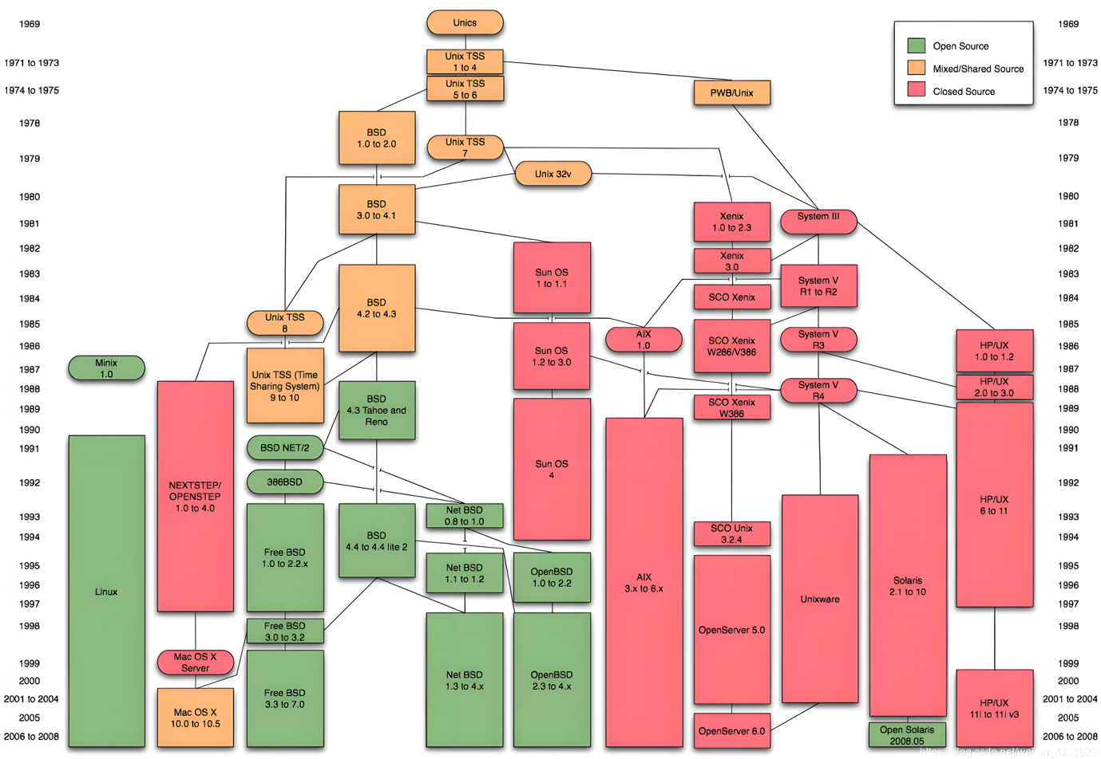

 | unix和linux两者提供接口是相同的 |  |  |  |  |  |  |  |  |  |  |  |  |  |  | APUE

 |  |  | unix |  |  |  | linux
 |  |  | 接口 |  |  |  | 接口 |  |  |  | 接口兼容 |  |  |  | API函数
 |  |  | 闭源 |  |  |  | 开源 |  |  |  | 实现不同

 | stallman创导软件开源 GNU
 |  | 开源 GNU Linux
 |  | c库 glibc

 | linux 发行版 = linux 内核 + 程序库 + 工具 |  |  |  |  |  |  |  |  |  |  |  |  |  |  |  |  |  |  |  |  |  |  |  |  |  |  |  | windows 叫 win10 win11 发行版
 |  | 公司 |  |  |  |  | 老板 |  |  |  |  | 部门 员工
 |  |  |  |  |  |  |  |  |  |  |  |  |  |  |  |  |  |  |  |  | 操作系统发行版 |  |  |  |  |  |  |  |  |  |  | ubuntu16 20 22.. 嵌入式
 |  |  |  |  |  |  |  |  |  |  |  |  |  |  |  |  |  |  |  |  |  |  |  |  |  |  |  |  | linux |  |  | centos 互联网
 |  | linux 是一个分层系统 分层模型 |  |  |  |  |  |  |  |  |  |  |  |  |  |  |  |  |  |  |  |  |  |  |  |  |  |  |  |  |  | 老 redhat 红帽…

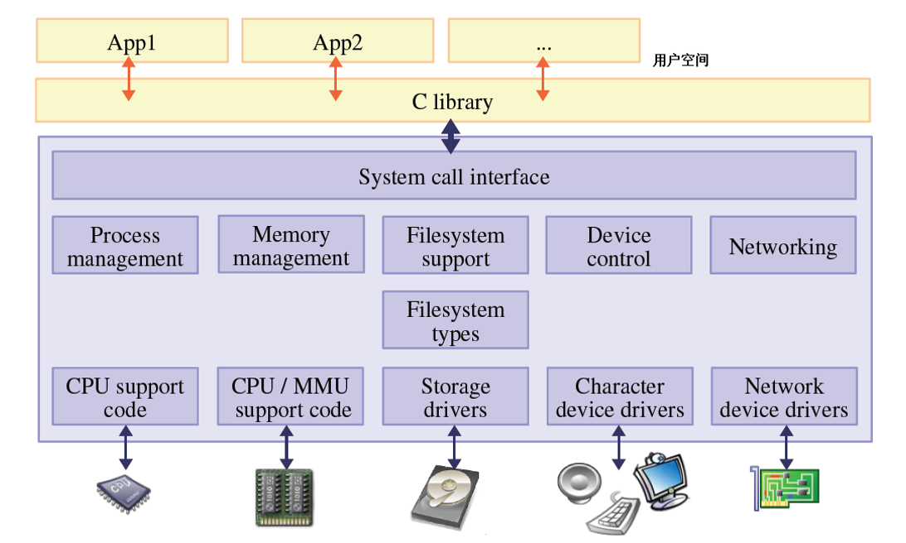
 |  |  |  |  |  |  |  |  |  |  |  |  |  |  |  |  |  |  |  |  |  |  |  |  |  |  |  | printf("hello") |  |  |  |  |  | 写程序的地方

 |  |  |  |  |  |  |  |  |  |  |  |  |  |  |  |  |  |  |  |  |  |  |  | 应用层 |  |  |  | c库

 |  |  |  |  |  |  |  |  |  |  |  |  |  |  |  |  |  |  |  |  |  |  |  | 内核 |  |  |  | 系统调用接口
 |  |  |  |  |  |  |  |  |  |  |  |  |  |  |  |  |  |  |  |  |  |  |  | 驱动
 |  |  |  |  |  |  |  |  |  |  |  |  |  |  |  |  |  |  |  |  |  |  |  | 层 |  |  | 进程 |  |  | 内存 |  |  | 文件 |  | 设备 | 网络
 |  |  |  |  |  |  |  |  |  |  |  |  |  |  |  |  |  |  |  |  |  |  |  |  |  |  | 管理 |  |  | 管理 |  |  | 管理 |  | 管理 | 管理

 |  |  |  |  |  |  |  |  |  |  |  |  |  |  |  |  |  |  |  |  |  |  |  |  |  |  | 多 |  |  | 虚拟 |  |  | 一切 |  | 驱动 | 协议
 |  |  |  |  |  |  |  |  |  |  |  |  |  |  |  |  |  |  |  |  |  |  |  |  |  |  | 任务 |  |  | 地址 |  |  | 皆文件 |  | 程序 | 栈

 |  |  |  |  |  |  |  |  |  |  |  |  |  |  |  |  |  |  |  |  |  |  |  | 硬件层

 |  | 怎么使用linux系统

 |  | 方法1:在一台电脑上安装一个linux发行版 不推荐

 |  | 方法2:在一台电脑上安装 vmware(威睿)软件工具,可同时在一台电脑上运行多个操作系统
 |  | vmware工具安装ubuntu20 64位操作系统(理解一个虚拟机,用软件做的)

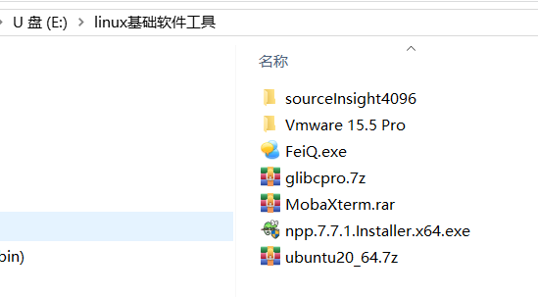
 |  |  |  |  |  |  |  |  |  |  |  |  |  |  |  |  |  |  |  |  | 60GB

 |  | 使用步骤

 |  | 1. 安装vmware

 |  |  | https://cloud.tencent.com/developer/article/2550874 |  |  |  |  |  |  |  |  |  |  |  |  |  |  |  |  |  |  |  |  |  |  | 注册

 |  | 2.打开我提供的虚拟机
 |  |  |  |  |  |  |  |  |  |  |  |  |  |  | 解压 > 50GB

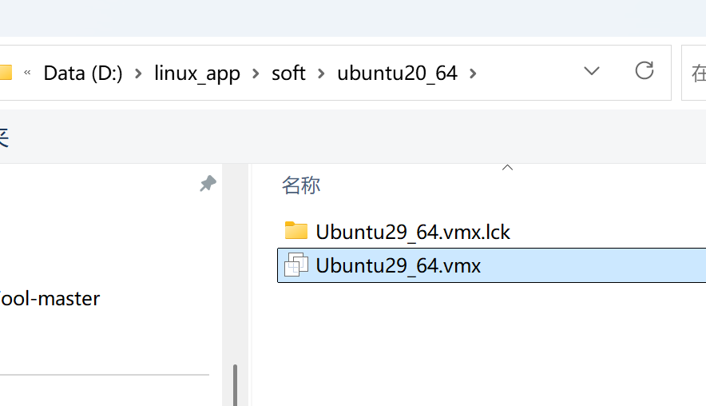
 |  | 3.启动vmware 并打开虚拟机
 |  |  |  |  |  |  |  |  |  |  |  |  |  |  |  |  | 不用中文路径!!!
 |  |  |  | 文件--->打开

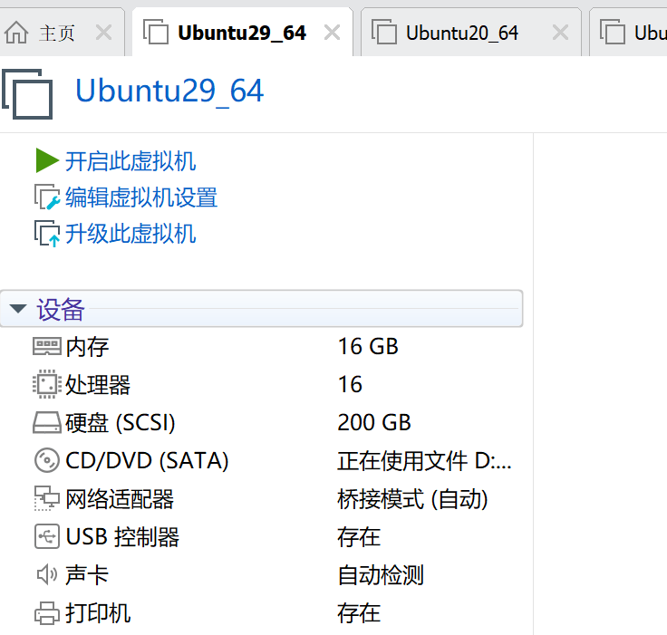

 |  |  |  |  |  |  |  |  |  |  |  |  |  |  |  |  |  |  |  | PC
开机
 |  |  |  |  |  |  |  |  |  |  |  |  |  |  |  |  |  |  |  | 内存16GB 你指定为4-8GB

 |  | 4.打开终端 终端=键盘+显示器 人机交互工具 只用命令和计算机交互

 |  | 方法1:
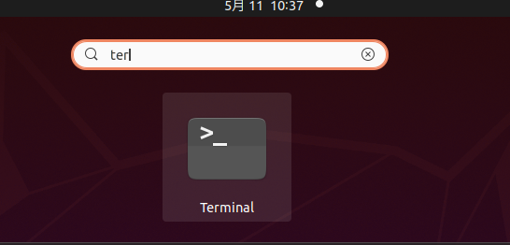

 |  | 方法2:
 |  |  |  |  |  | 快捷键 ctrl+alt+t |  |  |  |  |  |  |  |  | 打开终端 |  |  |  |  |  |  | 窗口字体调整
 |  |  |  |  |  |  |  |  | ctrl+shift+t 打开多页终端 |  |  |  |  |  |  |  |  |  |  |  |  |  |  | ctrl+shift++ 放大
 |  |  |  |  |  |  |  |  |  |  |  |  |  |  |  |  |  |  |  |  |  |  |  | ctrl+- 缩小
 |  |  |  |  |  |  |  |  |  |  |  |  |  |  |  |  |  |  |  |  |  | 复制 ctrl+shift+c
 |  |  |  |  |  |  |  |  |  |  |  |  |  |  |  |  |  |  |  |  |  | 粘贴 ctrl+shift+v

 |  |  |  |  |  | 设置终端
 |  |  |  |  |  |  | 右键--->preferences |  |  |  |  |  |  |  |  | 设置自己的终端主题

 |  |  | 5. 认识终端

 |  |  |  | 分为三个部分
 |  |  |  | 1） robin 用户名
 |  |  |  | 2） robin-vm 主机名
 |  |  |  | 3）~ 表示当前目录（文件夹） ~叫家目录 用户目录
 |  |  |  | @ ： 表示分割符
 |  |  |  | 4） $ 表示普通用户（权限有限） #表示管理员 |  |  |  |  |  |  |  |  |  |  |  |  |  |  |  |  |  |  | robin用户既是普通用户也是管理员

 |  |  |  | robin@robin-vm:~$ sudo su |  |  |  |  |  |  |  |  |  |  |  |  | 切换为管理员
 |  |  |  | [sudo] password for robin:
 |  |  |  | root@robin-vm:/home/robin# exit |  |  |  |  |  |  |  |  |  |  |  |  |  | 退出 恢复为robin用户
 |  |  |  | exit
 |  |  |  | robin@robin-vm:~$

 |  |  |  | robin@robin-vm:~$ exit |  |  |  |  |  |  |  |  |  |  | 关闭终端

 |  |  |  | clear命令 清屏 |  |  |  |  |  |  |  |  |  | shell命令 区分大小写
 |  |  |  | exit命令 退出

 |  |  |  | robin@robin-vm:~$ uname -a |  |  |  |  |  |  |  |  |  |  |  |  |  |  | 内核版本 平台
 |  |  |  | robin@robin-vm:~$ cat /proc/cpuinfo |  |  |  |  |  |  |  |  |  |  |  |  |  |  | 处理器数量
 |  |  |  | robin@robin-vm:~$ cat /proc/meminfo |  |  |  |  |  |  |  |  |  |  |  |  |  |  | 内存大小
 |  |  |  | robin@robin-vm:~$ df -h |  |  |  |  |  |  |  |  |  |  |  |  |  |  | 磁盘空间占用大小
 |  |  |  | Filesystem Size Used Avail Use% Mounted on
 |  |  |  | udev 7.8G 0 7.8G 0% /dev
 |  |  |  | tmpfs 1.6G 3.5M 1.6G 1% /run
 |  |  |  | /dev/sda5 196G 23G 163G 13% /
 |  |  |  | robin@robin-vm:~$ cat /etc/issue |  |  |  |  |  |  |  |  |  |  |  |  |  | linux发行版
 |  |  |  | Ubuntu 20.04.6 LTS \n \l

 |  |  |  | windows和linux启动过程对比

 |  |  |  |  |  |  |  | windows |  |  |  |  |  |  |  |  |  |  |  |  |  |  |  |  |  | linux

 |  |  |  |  |  |  |  | 上电 |  |  |  |  |  |  |  |  |  |  |  |  |  |  |  |  | 上电

 |  |  |  |  |  |  |  | BIOS |  |  |  |  |  |  |  |  |  |  |  |  |  |  |  |  | bootloader 引导程序 |  |  |  |  |  |  |  |  | 开发板uboot

 |  |  |  |  |  |  |  | windows内核 |  |  |  |  |  |  |  |  |  |  |  |  |  |  |  |  | linux内核

 |  |  |  |  |  |  |  | 挂载文件系统 |  |  |  |  |  |  |  |  |  |  |  |  |  |  |  |  | 挂载根文件系统

 |  |  |  |  |  | c: |  |  |  | d: |  |  |  |  |  | e: |  |  |  |  |  |  |  |  |  |  |  |  |  |  |  | / 表示根目录

 |  |  |  |  |  |  |  |  |  |  |  |  |  |  |  |  |  |  |  |  |  |  |  |  | 一棵树 |  |  |  |  |  | 没有盘符的概念
 |  |  |  |  |  |  |  | 三棵树 |  |  |  |  |  |  |  |  |  |  |  |  |  |  |  |  | 只有一个根 |  |  |  |  |  |  |  |  | 例如插入u盘会生成一个访问
 |  |  |  |  |  |  |  |  |  |  |  |  |  |  |  |  |  |  |  |  |  |  |  |  |  |  |  |  |  |  |  |  |  | 路径而不是盘符

 |  |  |  |  |  |  |  |  |  | df -h |  |  |  |  |  | cat /etc/issue

 |  |  | shell命令格式: 命令名 -选项1 -选项2 参数1 参数2 … 中间有空格 区分大小写

 |  |  |  |  | 上下箭头按键 翻出历史输入的命令
 |  |  |  |  | tab键用来补全命令或参数

 |  | 2.文件目录操作命令

 |  |  |  | 文件: 磁盘文件 a.txt b.c c.docx … 保存数据程序的文件
 |  |  |  |  |  | 设备文件 显示器 键盘 |  |  |  |  |  |  |  |  | i2c lcd ts led key uart spi usb …
 |  |  |  |  |  | 虚拟文件 |  |  |  | 只存在于内存的文件 掉电就没了 |  |  |  |  |  |  |  |  |  |  |  | /proc/cpuinfo

 |  |  |  | 目录(文件夹)
 |  |  |  |  |  | 保存文件或子目录的空间

 |  |  |  | ls命令 列出当前目录下文件和子目录

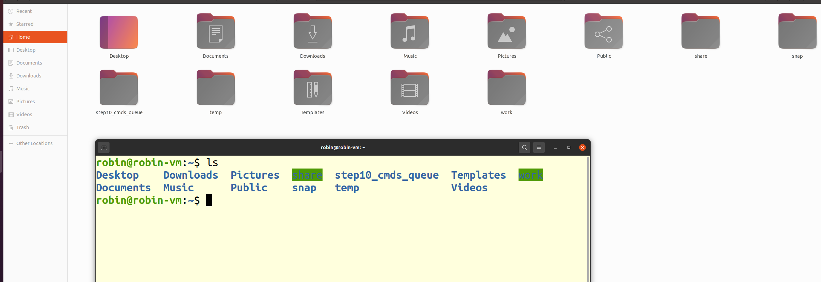

 |  |  |  | robin@robin-vm:~$ ls |  |  |  |  |  |  |  |  |  | 列出当前目录(~目录 ,家目录下文件和子目录)
 |  |  |  | Desktop Downloads Pictures share step10_cmds_queue Templates work
 |  |  |  | Documents Music Public snap temp Videos
 |  |  |  | robin@robin-vm:~$

 |  |  |  | pwd命令 定位 我在哪里?

 |  |  |  | robin@robin-vm:~$ pwd
 |  |  |  | /home/robin

 |  |  |  | robin@robin-vm:~$

 |  |  |  |  |  |  |  |  |  |  |  |  |  |  |  |  |  |  |  |  | home
 |  |  |  |  |  |  |  |  |  |  |  |  |  |  |  |  |  |  |  |  |  |  |  | robin |  |  |  | 这个位置叫家目录 ~ 表达 /home/robin路径
 |  |  |  |  |  |  |  |  |  |  |  |  |  |  |  |  |  |  |  |  |  |  |  |  |  |  | Desktop
 |  |  |  |  |  |  |  |  |  |  |  |  |  |  |  |  |  |  |  |  |  |  |  |  |  |  | Downloads
 |  |  |  |  |  |  |  |  |  |  |  |  |  |  |  |  |  |  |  |  |  |  |  |  |  |  | …
 |  |  |  |  |  |  |  |  |  |  |  |  |  |  |  |  |  |  |  |  | usr

 |  |  |  |  |  |  |  |  |  |  |  |  |  |  |  |  |  |  |  |  |  |  |  | include

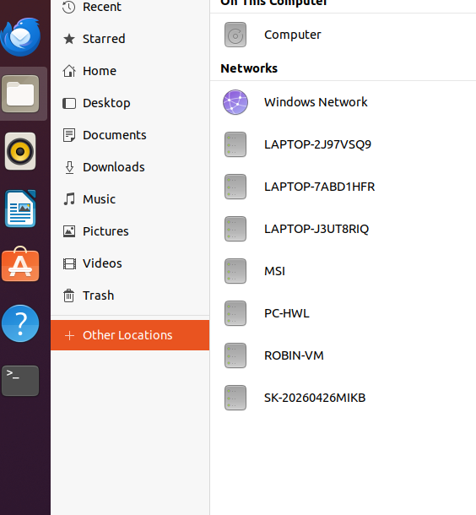
 |  |  |  |  |  |  |  |  |  |  |  |  |  |  |  |  |  |  |  |  | 打开到根目录下

 |  |  | cd 命令 改变路径

 |  | 小结:

 |  |  | clear
 |  |  | exit
 |  |  | uname -a
 |  |  | cat /proc/cpuinfo
 |  |  | cat /proc/meminfo
 |  |  | cat /etc/issue
 |  |  | df -h
 |  |  | ls

 |  | 实验:
 |  |  |  | 1.安装vmware 并注册

 |  |  |  | 2.解压我的虚拟机不要中文路径,用vmware打开,检查配置内存大小设置,运行虚拟机

 |  |  |  | 3.打开终端 2种方式

 |  |  |  | 4.运行上面的命令

参考
 |  | 嵌入式linux |  |  |  |  |  |  |  |  |  |  |  |  |  |  |  |  | FreeRTOS 实时轻量级 |  |  |  |  |  |  |  |  |  |  | linux应用范围广泛
 |  |  |  | 操作系统(平台) |  |  |  |  |  |  |  | 嵌入式操作系统 |  |  |  |  |  |  |  |  |  |  |  |  |  |  |  |  |  | 嵌入式
 |  |  |  |  |  |  |  |  |  |  |  |  |  |  |  |  |  |  | Linux 功能强大 |  |  |  |  |  |  |  |  |  |  | 互联网 服务器部署
 |  | 课程分为 |  |  |  |  |  |  |  |  |  |  |  |  |  |  |  |  |  |  |  |  |  |  |  |  |  |  |  | AI 大数据
 |  |  |  | 系统编程
 |  |  |  | 驱动移植 |  |  |  |  |  |  | linux学习方法
 |  |  |  |  |  |  |  |  |  |  |  | 和windows 开发不同 用命令操作计算机
 |  |  |  |  |  |  |  |  |  |  |  | 内容多 重点 难点
 |  |  |  |  |  |  |  |  |  |  |  | 方法
 |  |  |  |  |  |  |  |  |  |  |  |  | 上课代码 + 课堂笔记 + 作业 |  |  |  |  |  |  |  |  |  |  |  |  |  |  | 坚持不懈
 |  |  |  |  |  |  |  |  |  |  |  |  | 要写 |  |  |  |  |  | 整理文档 |  |  |  |  |  | 扩展
 |  |  |  |  |  |  |  |  |  |  |  |  | 理解掌握 |  |  |  |  |  | 才能记住 |  |  |  |  |  | 检验
 |  |  |  |  |  |  |  |  |  |  |  |  | 多写几遍 |  |  |  |  |  |  |  |  |  |  |  | 讲解

 |  | 1.系统编程
 |  | 主要内容
 |  | 1) 使用linux平台做开发
 |  |  |  | shell命令 gcc make
 |  | 2)linux系统编程
 |  |  |  | 文件io |  |  |  |  | 一切皆文件
 |  |  |  | 进程和线程
 |  |  |  | 网络编程
 |  |  |  | 库的应用 开源生态
 |  | 3)项目
 |  |  |  | 物联网远程监控 |  |  |  |  |  | 数据采集设备控制视频监控拍照浏览数据存储等等…

 |  | 2.驱动移植

 |  | 今天主要内容

 |  | 1.linux快速入门

 |  | 2.文件目录操作命令

 |  | 3.vi编辑器

 |  | 1.linux快速入门
 |  |  |  | 背景
 |  |  |  |  |  | unix 操作系统 古老 经典 c语言 unix 70年代开发

 |  |  |  |  |  |  |  |  |  |  |  |  |  |  |  |  |  |  |  |  |  |  |  |  |  |  |  | unix商业版 收费 闭源

 |  |  |  |  |  |  |  |  |  |  |  |  |  |  |  |  |  |  |  |  |  |  |  |  |  |  |  | minux 迷你unix 大学研究
 |  |  |  |  |  |  |  |  |  |  |  |  |  |  |  |  |  |  |  |  |  |  |  |  |  |  |  | 自己写linux 内核

 |  |  |  |  |  |  |  |  |  |  |  |  |  |  |  |  |  |  |  |  |  |  |  |  |  |  |  | unix和linux两者提供接口是相同的

 |  |  |  |  |  |  |  |  |  |  |  |  |  |  |  |  |  |  |  |  |  |  |  |  |  |  |  |  |  | unix |  |  |  | linux
 |  |  |  |  |  |  |  |  |  |  |  |  |  |  |  |  |  |  |  |  |  |  |  |  |  |  |  |  |  | 接口 |  |  |  | 接口 |  | 接口兼容
 |  |  |  |  |  |  |  |  |  |  |  |  |  |  |  |  |  |  |  |  |  |  |  |  |  |  |  |  |  | 闭源 |  |  |  | 开源 |  | 实现不同

 |  |  |  |  |  |  |  |  |  |  |  |  |  |  |  |  |  |  |  |  |  |  |  |  |  |  |  | stallman创导软件开源 GNU
 |  |  |  |  |  |  |  |  |  |  |  |  |  |  |  |  |  |  |  |  |  |  |  |  |  |  |  |  | 开源 GNU Linux
 |  |  |  |  |  |  |  |  |  |  |  |  |  |  |  |  |  |  |  |  |  |  |  |  |  |  |  |  | c库 glibc

 | linux 发行版 = linux 内核 + 程序库 + 工具 |  |  |  |  |  |  |  |  |  |  |  |  |  |  |  |  |  |  |  |  |  |  |  |  |  |  |  |  | windows 叫 win10 win11 发行版
 |  | 公司 |  |  |  |  | 老板 |  |  |  |  | 部门 员工
 |  |  |  |  |  |  |  |  |  |  |  |  |  |  |  |  |  |  |  |  |  | 操作系统发行版 |  |  |  |  |  |  |  |  |  |  | ubuntu16 20 22.. 嵌入式
 |  |  |  |  |  |  |  |  |  |  |  |  |  |  |  |  |  |  |  |  |  |  |  |  |  |  |  |  |  | linux |  |  | centos 互联网
 |  | linux 是一个分层系统 分层模型 |  |  |  |  |  |  |  |  |  |  |  |  |  |  |  |  |  |  |  |  |  |  |  |  |  |  |  |  |  |  | 老 redhat 红帽…

 |  |  |  |  |  |  |  |  |  |  |  |  |  |  |  |  |  |  |  |  |  |  |  |  |  |  | printf("hello") |  |  |  |  |  |  | 虚拟地址 |  |  | 应用层

 |  |  |  |  |  |  |  |  |  |  |  |  |  |  |  |  |  |  |  |  |  |  |  |  |  |  |  | c库 |  |  |  |  |  |  |  |  | 用户空间

 |  |  |  |  |  |  |  |  |  |  |  |  |  |  |  |  |  |  |  |  |  |  |  |  |  |  |  |  |  |  | 系统调用接口 |  |  |  |  |  | 内核空间

 |  |  |  |  |  |  |  |  |  |  |  |  |  |  |  |  |  |  |  |  |  |  |  |  |  |  | 进程 |  |  | 内存 |  |  | 文件 |  | 设备 | 网络 | 内核驱动层
 |  |  |  |  |  |  |  |  |  |  |  |  |  |  |  |  |  |  |  |  |  |  |  |  |  |  | 管理 |  |  | 管理 |  |  | 管理 |  | 管理 | 管理

 |  |  |  |  |  |  |  |  |  |  |  |  |  |  |  |  |  |  |  |  |  |  |  |  |  |  | cpu |  |  | mmu |  |  | 块 |  |  | 协议
 |  |  |  |  |  |  |  |  |  |  |  |  |  |  |  |  |  |  |  |  |  |  |  |  |  |  | 代码 |  |  | 代码 |  |  | 字符 |  | 驱动 | 栈
 |  |  |  |  |  |  |  |  |  |  |  |  |  |  |  |  |  |  |  |  |  |  |  |  |  |  | 支持 |  |  | 支持 |  |  | 网络设备

 |  |  |  |  |  |  |  |  |  |  |  |  |  |  |  |  |  |  |  |  |  |  |  |  |  |  |  |  |  |  |  |  |  |  |  |  | 设备层

 |  | 怎么使用linux系统

 |  | 在一台电脑上安装一个linux发行版 不推荐

 |  | 在一台电脑上安装 vmware(威睿)软件工具,可同时在一台电脑上运行多个操作系统
 |  | vmware工具安装ubuntu20 64位操作系统(理解一个虚拟机,用软件做的)

 |  | 使用步骤

 |  | 1.安装vmware

 |  | 2.打开我提供的虚拟机 解压 |  |  |  |  |  |  |  |  |  |  |  | 20GB 大小 用户名密码 robin 123

 |  | 3.启动虚拟机
 |  |  |  | 打开vmware 文件-->打开--->选择如下文件
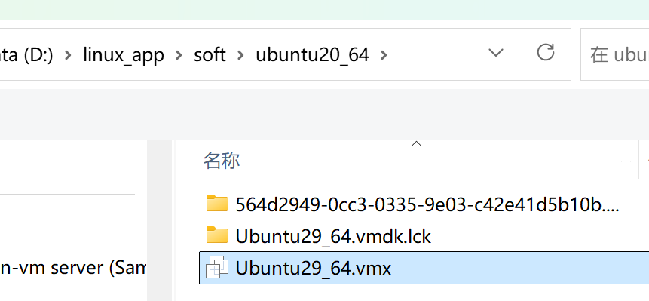

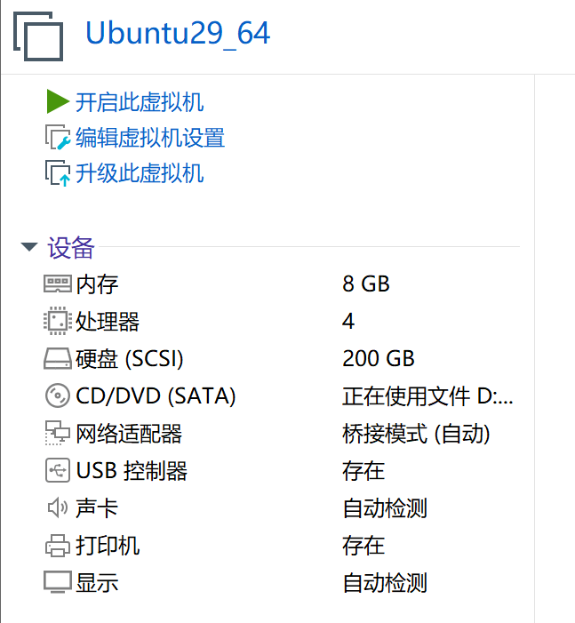

 |  |  |  |  |  |  |  |  |  |  |  |  |  |  |  |  | PC
 |  |  |  |  |  |  |  |  |  |  |  |  |  |  |  |  | 16G内存 4GB

 |  | 4.打开终端 |  |  |  |  |  |  | 终端=键盘+显示器 人机交互工具 只用命令和计算机交互
 |  |  |  | 方法1:
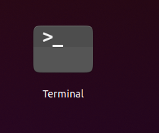

 |  |  |  | 方法2
 |  |  |  |  |  | 快捷键 ctrl+alt+t |  |  |  |  |  |  |  |  | 打开终端 |  |  |  |  |  |  |  | 窗口字体调整
 |  |  |  |  |  |  |  |  | ctrl+shift+t 打开多页终端 |  |  |  |  |  |  |  |  |  |  |  |  |  |  |  | ctrl+shift++ 放大
 |  |  |  |  |  |  |  |  |  |  |  |  |  |  |  |  |  |  |  |  |  |  |  |  | ctrl+- 缩小
 |  |  |  |  |  |  |  |  |  |  |  |  |  |  |  |  |  |  |  |  |  |  | 复制 ctrl+shift+c
 |  |  |  |  |  |  |  |  |  |  |  |  |  |  |  |  |  |  |  |  |  |  | 粘贴 ctrl+shift+v

 |  |  |  |  |  | 设置终端
 |  |  |  |  |  |  | 右键--->preferences |  |  |  |  |  |  |  |  | 设置自己的终端主题

 |  | 认识终端

 |  |  |  | 分为三个部分
 |  |  |  | 1） robin 用户名
 |  |  |  | 2） robin-vm 主机名
 |  |  |  | 3）~ 表示当前目录（文件夹） ~叫家目录 用户目录
 |  |  |  | @ ： 表示分割符
 |  |  |  | 4） $ 表示普通用户（权限有限） #表示管理员

 |  |  |  | robin@robin-vm:~$ sudo su |  |  |  |  |  |  |  |  |  |  |  |  | 切换到管理员
 |  |  |  | [sudo] password for robin:
 |  |  |  | root@robin-vm:/home/robin#

 |  |  |  | root@robin-vm:/home/robin# exit |  |  |  |  |  |  |  |  |  |  |  |  |  |  | 退出 恢复到普通用户
 |  |  |  | exit
 |  |  |  | robin@robin-vm:~$ exit |  |  |  |  |  |  |  |  |  |  |  |  |  |  | 退出 关闭终端

 |  |  |  | clear命令 清屏 |  |  |  |  |  |  |  |  | 命令是区分大小写
 |  |  |  | exit命令 退出

 |  |  |  | robin@robin-vm:~$ uname -a |  |  |  |  |  |  |  |  |  |  |  |  |  | 查看系统信息
 |  |  |  | Linux robin-vm 5.15.0-139-generic #149~20.04.1-Ubuntu SMP Wed Apr 16 08:29:56 UTC 2025 x86_64 x86_64 x86_64 GNU/Linux
 |  |  |  |  |  |  |  |  |  | 内核版本 |  |  |  |  |  |  |  |  |  | 发行版版本号

 |  |  |  | robin@robin-vm:~$ cat /proc/cpuinfo |  |  |  |  |  |  |  |  |  |  |  |  |  |  |  | 查看处理器

 |  |  |  | robin@robin-vm:~$ cat /proc/meminfo |  |  |  |  |  |  |  |  |  |  |  |  |  |  |  | 查看内存

 |  |  |  | robin@robin-vm:~$ df -h
 |  |  |  | Filesystem Size Used Avail Use% Mounted on
 |  |  |  | udev 3.9G 0 3.9G 0% /dev
 |  |  |  | tmpfs 791M 3.4M 787M 1% /run
 |  |  |  | /dev/sda5 196G 17G 169G 9% /
 |  |  |  | tmpfs 3.9G 0 3.9G 0% /dev/shm
 |  |  |  | tmpfs 5.0M 4.0K 5.0M 1% /run/lock

 |  |  |  | 实验:

 |  |  |  | 1.安装vmware17

 |  |  |  | 2.打开我提供的虚拟机

 |  |  |  | 3.打开终端 输入上面的命令

 |  |  |  | 对比 windows和linux 启动过程

 |  |  |  |  |  |  |  | windows |  |  |  |  |  |  |  |  |  |  |  |  |  |  |  |  |  |  | linux

 |  |  |  |  |  |  |  | 上电 |  |  |  |  |  |  |  |  |  |  |  |  |  |  |  |  |  | 上电

 |  |  |  |  |  |  |  | BIOS |  |  |  |  |  |  |  |  |  |  |  |  |  |  |  |  |  | bootloader 引导程序 |  |  |  |  |  |  |  |  | uboot

 |  |  |  |  |  |  |  | windows内核 |  |  |  |  |  |  |  |  |  |  |  |  |  |  |  |  |  | linux内核

 |  |  |  |  |  |  |  | 挂载文件系统 |  |  |  |  |  |  |  |  |  |  |  |  |  |  |  |  |  | 挂载根文件系统

 |  |  |  |  |  | c: |  |  |  | d: |  |  |  |  |  | e: |  |  |  |  |  |  |  |  |  |  |  |  |  |  |  |  | / 表示根目录

 |  |  |  |  |  |  |  |  |  |  |  |  |  |  |  |  |  |  |  |  |  |  |  |  |  | 一棵树 |  |  |  |  |  | 没有盘符的概念
 |  |  |  |  |  |  |  | 三棵树 |  |  |  |  |  |  |  |  |  |  |  |  |  |  |  |  |  | 只有一个根

 |  |  | shell命令格式: 命令名 -选项1 -选项2 参数1 参数2 … 中间有空格 区分大小写

 |  |  |  |  | 上下箭头按键 翻出历史输入的命令
 |  |  |  |  | tab键用来补全命令或参数

 |  | 2.文件目录操作命令

 |  |  |  | 文件: 磁盘文件 a.txt b.c c.docx … 保存数据程序的文件
 |  |  |  |  |  | 设备文件 显示器 键盘
 |  |  |  |  |  | 虚拟文件 |  |  |  | 只存在于内存的文件 掉电就没了 |  |  |  |  |  |  |  |  |  |  |  |  | /proc/cpuinfo

 |  |  |  | 目录(文件夹)
 |  |  |  |  |  | 保存文件或子目录的空间

 |  |  |  | ls命令 列出当前目录下文件和子目录

 |  |  |  | pwd命令 定位 我在哪里?
 |  |  |  | robin@robin-vm:~$ pwd
 |  |  |  | /home/robin |  |  |  |  |  |  |  |  |  |  |  |  |  |  |  | 根 |  |  |  |  |  |  |  |  |  |  | cd /
 |  |  |  | robin@robin-vm:~$ |  |  |  |  |  |  |  |  |  |  |  |  |  |  |  |  |  |  |  |  |  | cd ..

 |  |  |  |  |  |  |  |  |  |  |  |  |  |  |  |  |  |  |  |  |  | home
 |  |  |  |  |  |  |  |  |  |  |  |  |  |  |  |  |  |  |  |  |  |  |  |  | robin |  |  |  | 这个位置叫家目录 ~ 表达 /home/robin路径
 |  |  |  |  |  |  |  |  |  |  |  |  |  |  |  |  |  |  |  |  |  |  |  |  |  |  |  | Desktop
 |  |  |  |  |  |  |  |  |  |  |  |  |  |  |  |  |  |  |  |  |  |  |  |  |  |  |  | Downloads
 |  |  |  |  |  |  |  |  |  |  |  |  |  |  |  |  |  |  |  |  |  |  |  |  |  |  |  | …
 |  |  |  |  |  |  |  |  |  |  |  | cd /usr/include |  |  |  |  |  |  |  |  |  | usr |  |  |  |  |  |  |  | cd robin/Downloads
 |  |  |  |  |  |  |  |  |  |  |  |  | 绝对路径 |  |  |  |  |  |  |  |  |  |  |  |  |  |  |  |  |  |  |  | 相对路径
 |  |  |  |  |  |  |  |  |  |  |  |  |  |  |  |  |  |  |  |  |  |  |  |  | include

 |  |  |  | cd命令 改变路径

 |  |  |  |  | robin@robin-vm:~$ cd / |  |  |  |  |  |  |  |  |  |  | 切到根目录

 |  |  |  |  | robin@robin-vm:/$ cd ~ |  |  |  |  |  |  |  |  |  |  | 回到家目录
 |  |  |  |  | robin@robin-vm:/$ cd |  |  |  |  |  |  |  |  |  |  | 或者
 |  |  |  |  | robin@robin-vm:~$ pwd
 |  |  |  |  | /home/robin
 |  |  |  |  | robin@robin-vm:~$ cd .. |  |  |  |  |  |  |  |  |  |  | 回到上一级目录
 |  |  |  |  | robin@robin-vm:/home$ pwd
 |  |  |  |  | /home
 |  |  |  |  | robin@robin-vm:/home$ cd robin/share/mydir/ |  |  |  |  |  |  |  |  |  |  |  |  |  |  |  |  |  |  |  | 切到相对路径
 |  |  |  |  | robin@robin-vm:~/share/mydir$ pwd
 |  |  |  |  | /home/robin/share/mydir
 |  |  |  |  | robin@robin-vm:~/share/mydir$ cd /lib/apt |  |  |  |  |  |  |  |  |  |  |  |  |  |  |  |  |  |  | 切到绝对路径下
 |  |  |  |  | robin@robin-vm:/lib/apt$ pwd
 |  |  |  |  | /lib/apt

 |  |  |  |  | robin@robin-vm:~/share$ ls -l |  |  |  |  |  |  |  |  |  |  |  |  |  | 用列表形式列出当前目录下文件和目录信息
 |  |  |  |  | total 76
 |  |  |  |  | drwxrwxr-x 18 robin robin 4096 12月 3 09:21 251111
 |  |  |  |  | drwxrwxr-x 19 robin robin 4096 2月 4 09:33 260113
"-" |  |  |  |  | -rwxrwxr-x 1 robin robin 22048 4月 5 2025 cli
普通 |  |  |  |  | -rwxr--r-- 1 robin robin 1886 4月 5 2025 cli.c
文件 |  |  |  |  | -rwxr--r-- 1 robin robin 246 10月 16 2023 Makefile
 |  |  |  |  | drwxrwxr-x 16 robin robin 4096 1月 28 12:57 mydir
"d" |  |  |  |  | drwxrwxrwx 2 robin robin 4096 1月 14 16:18 mysamba
目录 |  |  |  |  | -rwxrwxr-x 1 robin robin 21848 4月 5 2025 srv
 |  |  |  |  | -rwxr--r-- 1 robin robin 2876 4月 5 2025 srv.c
 |  |  |  |  |  |  |  |  |  |  |  |  |  |  |  | 日期 |  |  |  |  |  |  | 文件名

当前 |  |  |  |  | robin@robin-vm:~$ ls -a |  |  |  |  |  |  |  |  |  | 列出包括隐藏的目录和文件 |  |  |  |  |  |  |  |  |  |  |  | 约定.开头的文件和目录是隐藏的
目录 |  |  |  |  | . .dotnet Public Templates
 |  |  |  |  | .. Downloads share .thunderbird
父目录 |  |  |  |  | .bash_history .gnupg snap Videos
 |  |  |  |  | .bash_logout .lesshst .sqlite3_history .viminfo
 |  |  |  |  | .bashrc .local .sqlite3_history-07006.tmp .vimrc
 |  |  |  |  | .cache .mozilla .sqlite3_history-08027.tmp .vscode-server
 |  |  |  |  | .config Music .ssh .wget-hsts
 |  |  |  |  | Desktop Pictures step10_cmds_queue work
 |  |  |  |  | Documents .profile .sudo_as_admin_successful .Xauthority
 |  |  |  |  | robin@robin-vm:~$ ls
 |  |  |  |  | Desktop Downloads Pictures share step10_cmds_queue Videos
 |  |  |  |  | Documents Music Public snap Templates work
 |  |  |  |  | robin@robin-vm:~$

 |  |  |  |  | robin@robin-vm:~$ ls -al |  |  |  |  |  |  |  |  |  |  |  | 选项组合也可以 |  |  |  |  |  |  |  | 或 ls -a -l
 |  |  |  |  | total 176
 |  |  |  |  | drwxr-xr-x 23 robin robin 4096 3月 11 12:01 .
 |  |  |  |  | drwxr-xr-x 3 root root 4096 4月 4 2025 ..
 |  |  |  |  | -rw------- 1 robin robin 18470 3月 11 12:01 .bash_history
 |  |  |  |  | -rw-r--r-- 1 robin robin 220 4月 4 2025 .bash_logout
 |  |  |  |  | -rw-r--r-- 1 robin robin 3771 4月 4 2025 .bashrc
 |  |  |  |  | drwx------ 19 robin robin 4096 3月 11 11:51 .cache
 |  |  |  |  | drwx------ 15 robin robin 4096 1月 14 10:35 .config
 |  |  |  |  | drwxr-xr-x 2 robin robin 4096 4月 4 2025 Desktop
 |  |  |  |  | drwxr-xr-x 2 robin robin 4096 4月 4 2025 Documents
 |  |  |  |  | drwxrwxr-x 3 robin robin 4096 11月 12 16:53 .dotnet
 |  |  |  |  | drwxr-xr-x 2 robin robin 4096 4月 4 2025 Downloads
 |  |  |  |  | drwx------ 3 robin robin 4096 11月 11 10:40 .gnupg

 |  |  |  |  | robin@robin-vm:~$ ls --help |  |  |  |  |  |  |  |  |  |  |  | 查看命令的用法
 |  |  |  |  | Usage: ls [OPTION]... [FILE]...

 |  |  |  |  | mkdir 创建目录

 |  |  |  |  | robin@robin-vm:~/share$ mkdir 260311

 |  |  |  |  | home
 |  |  |  |  |  |  | robin
 |  |  |  |  |  |  |  |  |  | Desktop

 |  |  |  |  | robin@robin-vm:~/share/260311$ mkdir -p home/robin/Desktop |  |  |  |  |  |  |  |  |  |  |  |  |  |  |  |  |  |  |  |  |  |  |  |  |  |  | 创建多级目录

 |  |  |  |  | tree命令 显示当前目录下文件和子目录的树状结构

 |  |  |  |  | robin@robin-vm:~/share/260311$ tree
 |  |  |  |  | .
 |  |  |  |  | └── home
 |  |  |  |  | └── robin
 |  |  |  |  | └── Desktop

 |  |  |  |  | 3 directories, 0 files

 |  |  |  |  | 这个命令需要安装 默认没有这个命令
 |  |  |  |  |  | sudo apt install tree |  |  |  |  |  |  |  |  |  | 一定要联网安装
 |  |  |  |  |  | 卸载
 |  |  |  |  |  | sudo apt remove tree

 |  |  |  |  | touch命令 创建空白文件或改变文件的时间戳
 |  |  |  |  | robin@robin-vm:~/share/260311$ touch a.c
 |  |  |  |  | robin@robin-vm:~/share/260311$ ls -l
 |  |  |  |  | total 4
 |  |  |  |  | -rw-rw-r-- 1 robin robin 0 3月 11 14:23 a.c
 |  |  |  |  | drwxrwxr-x 3 robin robin 4096 3月 11 14:18 home
 |  |  |  |  | robin@robin-vm:~/share/260311$ touch b.c c.c
 |  |  |  |  | robin@robin-vm:~/share/260311$ ls -l
 |  |  |  |  | total 4
 |  |  |  |  | -rw-rw-r-- 1 robin robin 0 3月 11 14:23 a.c
 |  |  |  |  | -rw-rw-r-- 1 robin robin 0 3月 11 14:23 b.c
 |  |  |  |  | -rw-rw-r-- 1 robin robin 0 3月 11 14:23 c.c
 |  |  |  |  | drwxrwxr-x 3 robin robin 4096 3月 11 14:18 home
 |  |  |  |  | robin@robin-vm:~/share/260311$

 |  |  |  |  | robin@robin-vm:~/share/260311$ date |  |  |  |  |  |  |  |  |  |  |  |  |  |  |  |  | 显示日期时间
 |  |  |  |  | 2026年 03月 11日 星期三 14:23:55 CST

 |  |  |  |  | robin@robin-vm:~/share/260311$ touch a.c |  |  |  |  |  |  |  |  |  |  |  |  |  |  |  |  |  |  | 文件存在改变文件的时间戳

 |  |  |  |  | echo命令 往文件或屏写一行字符串 |  |  |  |  |  |  |  |  |  |  |  |  | 自带换行符
 |  |  |  |  | robin@robin-vm:~/share/260311$ echo hello > a.c |  |  |  |  |  |  |  |  |  |  |  |  |  |  |  |  |  |  |  |  |  |  | 清空再写 新建模式
 |  |  |  |  | robin@robin-vm:~/share/260311$ echo world > a.c
 |  |  |  |  | robin@robin-vm:~/share/260311$ echo hello >> a.c |  |  |  |  |  |  |  |  |  |  |  |  |  |  |  |  |  |  |  |  |  |  | 文件末尾再写 追加模式
 |  |  |  |  | robin@robin-vm:~/share/260311$ echo world >> a.c

 |  |  |  |  | cat命令 读一个文本文件的内容
 |  |  |  |  | robin@robin-vm:~/share/260311$ cat a.c
 |  |  |  |  | 1+1
 |  |  |  |  | hello
 |  |  |  |  | world

 |  |  |  |  | rm命令 remove缩写 |  |  |  |  |  |  |  | 删除
 |  |  |  |  | robin@robin-vm:~/share/260311$ rm b.c
 |  |  |  |  | robin@robin-vm:~/share/260311$ ls
 |  |  |  |  | a.c c.c home
 |  |  |  |  | robin@robin-vm:~/share/260311$ rm -i c.c
 |  |  |  |  | rm: remove regular empty file 'c.c'? n
 |  |  |  |  | robin@robin-vm:~/share/260311$ ls
 |  |  |  |  | a.c c.c home
 |  |  |  |  | robin@robin-vm:~/share/260311$ rm -i c.c
 |  |  |  |  | rm: remove regular empty file 'c.c'? y
 |  |  |  |  | robin@robin-vm:~/share/260311$ ls
 |  |  |  |  | a.c home

 |  |  |  |  | robin@robin-vm:~/share/260311/home$ rm robin/
 |  |  |  |  | rm: cannot remove 'robin/': Is a directory
 |  |  |  |  | robin@robin-vm:~/share/260311/home$ rm -r robin/ |  |  |  |  |  |  |  |  |  |  |  |  |  |  |  |  |  |  |  |  |  | 删除目录带 -r

 |  |  |  |  | cp命令 copy 文件和目录的复制
 |  |  |  |  |  |  |  | cp 源 目的

 |  |  |  |  | robin@robin-vm:~/share/260311$ cp a.c a.bak
 |  |  |  |  | robin@robin-vm:~/share/260311$ cat a.bak
 |  |  |  |  | robin@robin-vm:~/share/260311$ cp /usr/include/stdio.h . |  |  |  |  |  |  |  |  |  |  |  |  |  |  |  |  |  |  |  |  |  |  |  |  |  | 拷贝文件

 |  |  |  |  | robin@robin-vm:~/share$ cp 260311/ xyd -r |  |  |  |  |  |  |  |  |  |  |  |  |  |  |  |  |  |  |  |  |  |  |  |  |  | 拷贝目录 带 -r

 |  |  |  |  | diff命令 文件内容比较 |  |  |  |  |  |  |  | (文本,二进制)

 |  |  |  |  | robin@robin-vm:~/share/xyd$ diff a.bak a.c
 |  |  |  |  | robin@robin-vm:~/share/xyd$ echo 1 >> a.c
 |  |  |  |  | robin@robin-vm:~/share/xyd$ diff a.bak a.c
 |  |  |  |  | 3a4
 |  |  |  |  | > 1

 |  |  |  | 3.vi编辑器

 |  |  |  | vi字符界面(终端)下文本编辑器,必须用命令来操作
 |  |  |  | vim是vi升级版 必须安装后使用 sudo apt install vim

 |  |  |  | vi 有三种模式
 |  |  |  | 1) 编辑 |  |  |  | 可编辑输入文本
 |  |  |  | 2)命令 |  |  |  | 输入命令操作 例如 复制粘贴..
 |  |  |  | 3)底行 |  |  |  | 在最下面输入命令操作 例如文件保存退出 查找 替换等…

 |  |  |  | 默认启动vi时进入命令模式

 |  |  |  | 命令模式 ------------------------------->编辑模式
 |  |  |  | i a o

 |  |  |  | i表示光标前面插入 |  |  |  |  |  |  |  | insert
 |  |  |  | a表示光标后面插入 |  |  |  |  |  |  |  | append
 |  |  |  | o表示在下一行插入

 |  |  |  | 编辑模式------------->命令模式----------->底行模式
 |  |  |  |  |  |  | Esc |  |  |  |  |  |  |  |  | :

 |  |  |  |  |  |  |  |  |  |  |  |  |  |  |  | :w 保存 write
 |  |  |  |  |  |  |  |  |  |  |  |  |  |  |  | :wq 保存退出 quit |  |  |  |  |  |  |  | 或 :x
 |  |  |  |  |  |  |  |  |  |  |  |  |  |  |  | :q! 不保存退出
 |  |  |  |  |  |  |  |  |  |  |  |  |  |  |  | :set nonu 不显示行号
 |  |  |  |  |  |  |  |  |  |  |  |  |  |  |  | :set nu 显示行号

 |  |  | 命令模式实现特殊功能

 |  |  | 行复制 yy
 |  |  | n行复制 nyy 例如 复制3行 3yy

 |  |  | 粘贴
 |  |  | p 下面
 |  |  | P 上面

 |  |  | u 撤销
 |  |  | 重做 ctrl+r

 |  |  | 剪切行 dd
 |  |  | n行剪切 ndd 例如 剪切3行 3dd

 |  |  | 删除字符 x

 |  |  | 定位到某行 :n n表示行号

 |  |  | 定位到最后一行: GG
 |  |  | 定义到第一行: gg

 |  |  | 查找
 |  |  |  | /要找的字符串
 |  |  | 或
 |  |  |  | ?要找的字符串
 |  |  | 向下找 n
 |  |  | 向上找 N

 |  |  | 替换
 |  |  | :%s/oldstr/newstr/g

 |  |  | 在linux下编译运行c程序

 |  |  | 用gcc命令

 |  |  | 1.编译单个c文件为可执行文件,该c文件一定要有main函数
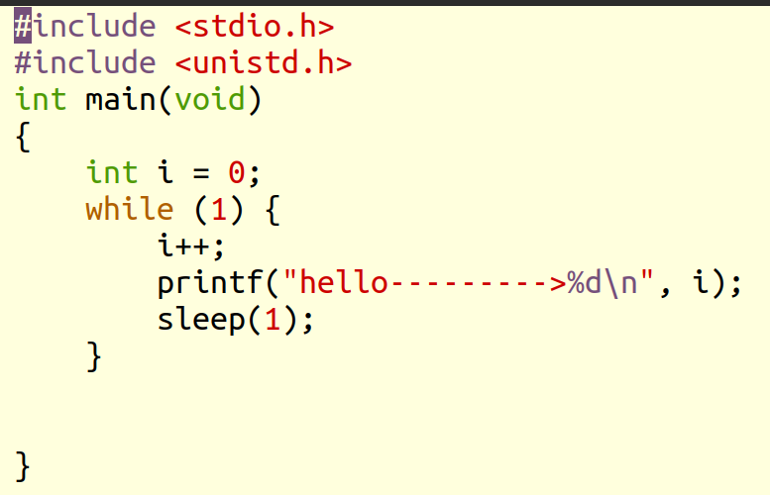

 |  |  | robin@robin-vm:~/share/260311$ gcc hello.c -o hello |  |  |  |  |  |  |  |  |  |  |  |  |  |  |  |  |  |  |  |  |  |  | 编译hello.c为可执行文件hello
 |  |  |  |  |  |  |  |  |  |  |  |  |  |  |  |  |  |  |  |  |  |  |  |  |  | -o 指定编译链接后生成可执行文件名
 |  |  | robin@robin-vm:~/share/260311$ ./hello |  |  |  |  |  |  |  |  |  |  |  |  |  |  |  |  |  | 在当前目录下运行可执行文件
 |  |  |  |  |  |  |  |  |  |  |  |  |  |  |  |  |  |  |  |  |  | ./xx 表示在当前目录下执行xx程序

 |  |  | file 命令 查看文件的属性

 |  |  | robin@robin-vm:~/share/260311$ file hello.c
 |  |  | hello.c: C source, ASCII text |  |  |  |  |  |  |  |  |  |  |  | c源文件

 |  |  | robin@robin-vm:~/share/260311$ file xyd
 |  |  | xyd: directory |  |  |  |  |  |  |  | 目录文件

 |  |  | robin@robin-vm:~/share/260311$ file hello
 |  |  | hello: ELF 64-bit LSB shared object, x86-64, version 1 (SYSV), dynamically linked, interpreter /lib64/ld-linux-x86-64.so.2, BuildID[sha1]=8f2de12e1772f536db5d75b07012e64d5ecd91dd, for GNU/Linux 3.2.0, not stripped
 |  |  |  |  |  |  | elf格式的可执行文件

 |  |  | 2.编译多个文件
 |  |  | robin@robin-vm:~/share/260311/project$ tree
 |  |  | .
 |  |  | ├── display.c
 |  |  | ├── display.h
 |  |  | ├── go
 |  |  | └── hello.c
 |  |  | robin@robin-vm:~/share/260311/project$ gcc hello.c display.c -o go -Wall
 |  |  |  |  |  |  |  |  | Wall表示显示所有警告信息

 |  |  | 小结:

 |  |  | clear
 |  |  | exit
 |  |  | uname -a
 |  |  | cat /proc/cpuinfo
 |  |  | cat /proc/meminfo
 |  |  | df -h
 |  |  | ls -a -l -al --help
 |  |  | pwd
 |  |  | cd
 |  |  | mkdir -p
 |  |  | tree
 |  |  | sudo apt install xxx
 |  |  | sudo apt remove xxx
 |  |  | touch
 |  |  | date
 |  |  | echo
 |  |  | cat
 |  |  | rm -i -r
 |  |  | cp -r
 |  |  | diff
 |  |  | gcc
 |  |  | file

 |  |  | 实验完成上面所有命令操作

 |  |  | vi编辑器使用

 |  | 作业

 |  |  |  | 要求shell终端+gcc+vim 纯linux开发

 |  | 1.拷贝字符串操作
 |  |  | char a[10] = "hello" |  |  |  |  |  |  |  |  | 把a拷贝给b或 pb并打印出来
 |  |  | char b[10] char *pb;

 |  |  | 不用strcpy函数

 |  | 2. 字符串切割 "hello,world,good" 按逗号 切割为三段打印出来
 |  |  |  |  | 用函数来实现 |  |  |  |  |  | strtok

 |  | 3. 创建一个工程项目 |  |  |  |  |  |  |  | 连目录结构必须是相同的
 |  | robin@ubuntu:~/share/250109/cal$ tree
 |  | . |  |  |  |  |  |  |  |  |  |  |  |  |  |  |  |  |  | add.c |  |  |  |  |  |  |  |  |  |  | sub.c
 |  | ├── add.c |  |  |  |  |  | 加 |  |  |  |  |  |  |  |  |  |  | int add(int a, int b); |  |  |  |  |  |  |  |  |  |  |  | int sub(int a, int b);
 |  | ├── cal.h |  |  |  |  |  | 头
 |  | ├── div.c |  |  |  |  |  | 除
 |  | ├── main.c |  |  |  |  |  | 主 |  |  |  |  |  |  | 完成2个数的运算
 |  | ├── mul.c |  |  |  |  |  | 乘 |  |  |  |  |  |  |  |  |  |  |  | cal.h
 |  | ├── mysqrt.c |  |  |  |  |  | 开方 |  |  |  |  |  |  |  |  |  |  | 定义一个宏
 |  | └── sub.c |  |  |  |  |  | 减 |  |  |  |  |  |  |  |  |  |  | #define MAX 10000
 |  |  |  |  |  |  |  |  |  |  |  |  |  |  |  |  |  |  | 如果运行结果超出 MAX 必须打印提示
 |  | 要求只能在linux 终端完成
 |  |  |  |  |  |  |  |  |  |  |  |  |  |  | main函数
 |  |  |  |  |  |  |  |  |  |  |  |  |  |  |  |  | 键盘输入2个数完成各种运算 |  |  |  |  |  |  |  |  |  |  | scanf
 |  |  |  |  |  |  |  |  |  |  |  |  |  |  |  |  | 分别调用你定义各种函数
 |  |  |  |  |  |  |  |  |  |  |  |  |  |  |  |  | 每个文件放一个函数定义 |  |  |  |  |  |  |  |  |  |  |  | 类似如下:
 |  |  |  |  |  |  |  |  |  |  |  |  |  |  |  |  |  |  |  |  |  |  |  |  |  |  |  |  | robin@robin-vm:~/share/260311/project$ tree
 |  |  |  |  | 开方有 sqrt函数 头文件 |  |  |  |  |  |  |  |  |  |  |  |  |  |  |  |  |  |  |  |  |  |  |  | .
 |  |  |  |  |  |  |  |  |  |  |  |  |  |  |  |  |  |  |  |  |  |  |  |  |  |  |  |  | ├── display.c
 |  |  |  |  |  |  | #include <math.h> |  |  |  |  |  |  |  |  |  |  |  |  |  |  |  |  |  |  |  |  |  | ├── display.h
 |  |  |  |  |  |  |  |  |  |  |  |  |  |  |  |  |  |  |  |  |  |  |  |  |  |  |  |  | ├── go
 |  |  |  |  |  |  |  |  |  |  |  |  |  |  |  |  |  |  |  |  |  |  |  |  |  |  |  |  | └── hello.c

